Passengers Test Case (ENG)
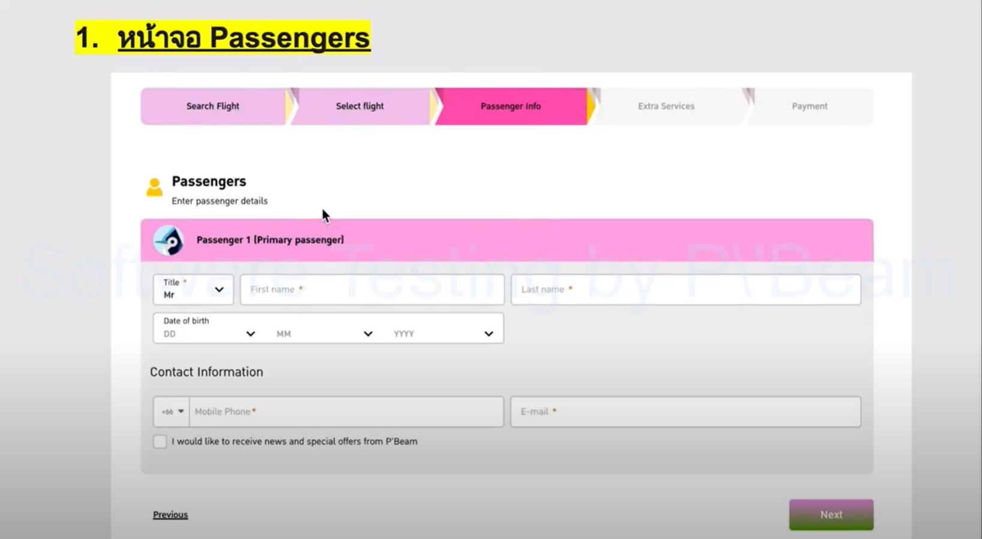
Project Name: | Passengers Page |  |  |  |  |  | Pass | 17
Created By: | Junior |  |  |  |  |  | Fail | 1
URL: | Below Photo |  |  |  |  |  | Execute | 18
 |  |  |  |  |  |  | Total | 18
Test Case ID | Function | Sub-Function | P/N | Data Test | Test Step | Expected Details | Status | Date | Remark
1 | Passengers Page | Default Page | P |  | 1. Enter Search Flight 2. Press the Next Button 3. Fill in info on all required fields at "Select Flight Page" 4. Press the Next Button | While entering on 'Passengers Page", the system will display as per these below details; 1. "Progress Bar" 2. "Passenger Header Info" 3. "Drop-down: Title" 4. "Text-field: First name" 5. "Text-field: Last name" 6. "Drop-down: Date of birth" 7. "Drop-down and Text-field: Mobile Phone" 8. "Text-field: E-mail" 9. "Checkbox - News Subscription" 10. "Hyperlink - Previous" 11. "Next Button" | Pass | 2023-03-26
2 | Progress Bar | Check Background Color Response | P |  | 1. Enter Search Flight 2. Press the Next Button 3. Fill in info on all required fields at "Select Flight Page" 4. Press the Next Button | While opening on "Passengers Page" background color of "Passenger info" tab on the "Progress Bar" must be displayed as a darkened pink while other tabs are lightened pink. | Pass | 2023-03-26
3 | Progress Bar | Check displayed Text Format | P |  | 1. Enter Search Flight 2. Press the Next Button 3. Fill in info on all required fields at "Select Flight Page" 4. Press the Next Button | On the "Progress Bar", all words in all five tabs should be capitalized. | Fail | 2023-03-26
4 | Drop-down: Title | Check Drop-down options | P | Press Drop-down: Title | 1. Enter Search Flight 2. Press the Next Button 3. Fill in info on all required fields at "Select Flight Page" 4. Press the Next Button 5. Press Drop-down: Drop-down: Title | While pressing "Drop-down: Title", there would be these options as below; - Mr - Mrs - Miss - Child All options are linked and can be created on "Admin Site - Options". | Pass | 2023-03-26
5 | Text-field: First name | Check Text-field input with English Check Text-field input with any capitalized first letter | P | Nuttapong | 1. Enter Search Flight 2. Press the Next Button 3. Fill in info on all required fields at "Select Flight Page" 4. Press the Next Button | After filling in "Text-field: First name" with English alphabet and with the capitalized first letter, the system must allow the user to proceed into 'Extra Services' Page | Pass | 2023-03-26
6 | Text-field: First name | Check Text-field input with Thai alphabet Check Text-field input with numbers Check Text-field input without any capitalized first letter | N | ณัฐพงษ์ 123$ | 1. Enter Search Flight 2. Press the Next Button 3. Fill in info on all required fields at "Select Flight Page" 4. Press the Next Button 5. Filling in info on "Text-field: First name" | After filling in "Text-field: First name" with the Thai alphabet, the system must alert "Please fill info only in English with the first capital letter and not containing any special characters and numbers" | Pass | 2023-03-26
7 | Text-field: Last name | Check Text-field input with English Check Text-field input with any capitalized first letter | P | Phetpradub Press the Next Button | 1. Enter Search Flight 2. Press the Next Button 3. Fill in info on all required fields at "Select Flight Page" 4. Press the Next Button 5. Filling in info on "Text-field: Last name" 6. Press the Next Button | After filling in "Text-field: Last name" with English alphabet and with the capitalized first letter, the system must allow the user to proceed into 'Extra Services' Page | Pass | 2023-03-26
8 | Text-field: Last name | Check Text-field input with Thai alphabet Check Text-field input with numbers Check Text-field input without any capitalized first letter | N | เพ็ชรประดับ 123$ | 1. Enter Search Flight 2. Press the Next Button 3. Fill in info on all required fields at "Select Flight Page" 4. Press the Next Button 5. Filling in info on "Text-field: Last name" | After filling in "Text-field: Last name" with the Thai alphabet or numbers, the system must alert "Please fill info only in English with the first capital letter and not contain any special characters and numbers" | Pass | 2023-03-26
9 | Drop-down: Date of birth | Check Drop-down options Check Date and month numbers | P | 1995-02-28 | 1. Enter Search Flight 2. Press the Next Button 3. Fill in info on all required fields at "Select Flight Page" 4. Press the Next Button 5. Press Drop-down: Date of birth | While entering on 'Passengers Page", the system will display 'Drop-down: Date of birth' as per this format; DD MM YYYY. The date number must be displayed in a range of 01 - 31 while the month must be between 01 - 12. Available date/month/year must allow only yesterday and backward. While choosing the month as 02, the Date range must be shown in a range of 01 - 28/29. All options are linked and can be created on "Admin Site - Options". | Pass | 2023-03-26
10 | Drop-down and Text-field: Mobile Phone | Check Drop-down options | P | Press Drop-down: Mobile Phone | 1. Enter Search Flight 2. Press the Next Button 3. Fill in info on all required fields at "Select Flight Page" 4. Press the Next Button 5. Press Drop-down: Mobile Phone | While pressing "Drop-down: Mobile Phone", the system must display country calling codes as per this format: +01 or +998 etc. All options are linked with "Admin Site - Options". | Pass | 2023-03-26
11 | Drop-down and Text-field: Mobile Phone | Check Text-field input with 10-digit numbers | P | 1234567890 | 1. Enter Search Flight 2. Press the Next Button 3. Fill in info on all required fields at "Select Flight Page" 4. Press the Next Button 5. Press Drop-down: Mobile Phone 6. Fill in info "Text-field input with alphabet" 7.Press the Next Button | After filling in "Text-field input with alphabet" with exact 10-digit numbers and press "Next Button", the system must allow the user to proceed into 'Extra Services' Page | Pass | 2023-03-26
12 | Drop-down and Text-field: Mobile Phone | Check Text-field input with numbers < 10 digits Check Text-field input with alphabet | N | 123456789 Abcdefghik | 1. Enter Search Flight 2. Press the Next Button 3. Fill in info on all required fields at "Select Flight Page" 4. Press the Next Button 5. Press Drop-down: Mobile Phone 6. Fill in info "Text-field input with alphabet" | The system must alert "Please fill in Mobile Phone only 10-digit numbers" if users fill in any info on "Text-field input with alphabet" with alphabets or < 10-digit numbers. | Pass | 2023-03-26
13 | Text-field: E-mail | Check Text-field input with this format example@gmail.com | P | example@gmail.com | 1. Enter Search Flight 2. Press the Next Button 3. Fill in info on all required fields at "Select Flight Page" 4. Press the Next Button 5. Fill in info on "Text-field: E-mail" 6. Press the Next Button | After filling in "Text-field: E-mail" with example@gmail.com format and press "Next Button", the system must allow the user to proceed into 'Extra Services' Page | Pass | 2023-03-26
14 | Text-field: E-mail | Check Text-field input but with other formats | N | exampleail.om | 1. Enter Search Flight 2. Press the Next Button 3. Fill in info on all required fields at "Select Flight Page" 4. Press the Next Button 5. Fill in info on "Text-field: E-mail" | After filling in "Text-field: E-mail" with exampleail.om the system must alert 'Please fill e-mail with this format: example@gmail.com. | Pass | 2023-03-26
15 | Checkbox - News Subscription | Checkbox - News Subscription | P | Click on Checkbox - News Subscription | 1. Enter Search Flight 2. Press the Next Button 3. Fill in info on all required fields at "Select Flight Page" 4. Press the Next Button 5. Click on "Checkbox - News Subscription" 6. Fill in info on "Text-field: E-mail" | The system accepts checkboxes when checked or not on "Checkbox - News Subscription". However, if checks, the system will send notifications and News to the registered e-mail. If not checked, the system will still allow the user to continue to the next page. | Pass | 2023-03-26
16 | Hyperlink - Previous | Check the Previous Button status when pressed | P | Click on Previous Button |  | The system proceeds back into "Select Flight Page". | Pass | 2023-03-26
17 | Next Button | Check the Next Button status when pressed after filling in all required fields | P | Title: Mr First name: Nuttapong Last name: Phetpradub Mobile Phone: 123456789 E-mail: example@gmail.com Click on - Next Button | 1. Enter Search Flight 2. Press the Next Button 3. Fill in info on all required fields at "Select Flight Page" 4. Press the Next Button 5. Fill in info on all required fields 6. Press the Next Button | The system proceeds to "Extra Services" after clicking and filling with the right format in all the required fields; - Title - First name - Last name - Mobile Phone - E-mail | Pass | 2023-03-26
18 | Next Button | Leave any required fields and then click on Next Button | N | Click on - Next Button | 1. Enter Search Flight 2. Press the Next Button 3. Fill in info on all required fields at "Select Flight Page" 4. Press the Next Button 5. Press the Next Button | The system must alert "Please fill in all required fields" in all the required fields; - Title - First name - Last name - Mobile Phone - E-mail | Pass | 2023-03-26

ส่งการบ้าน Flowchart
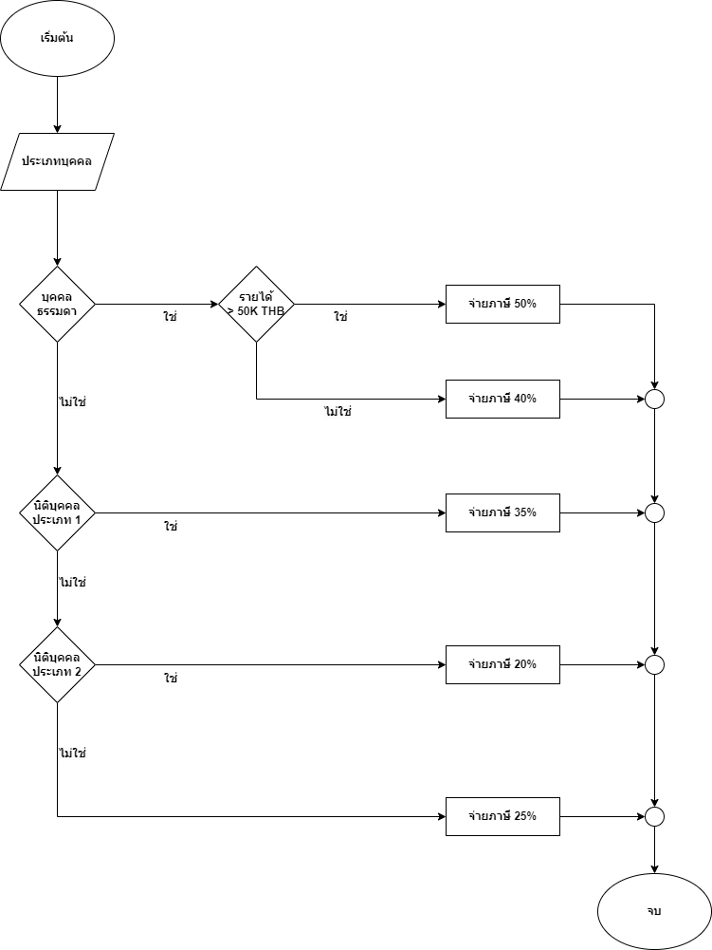
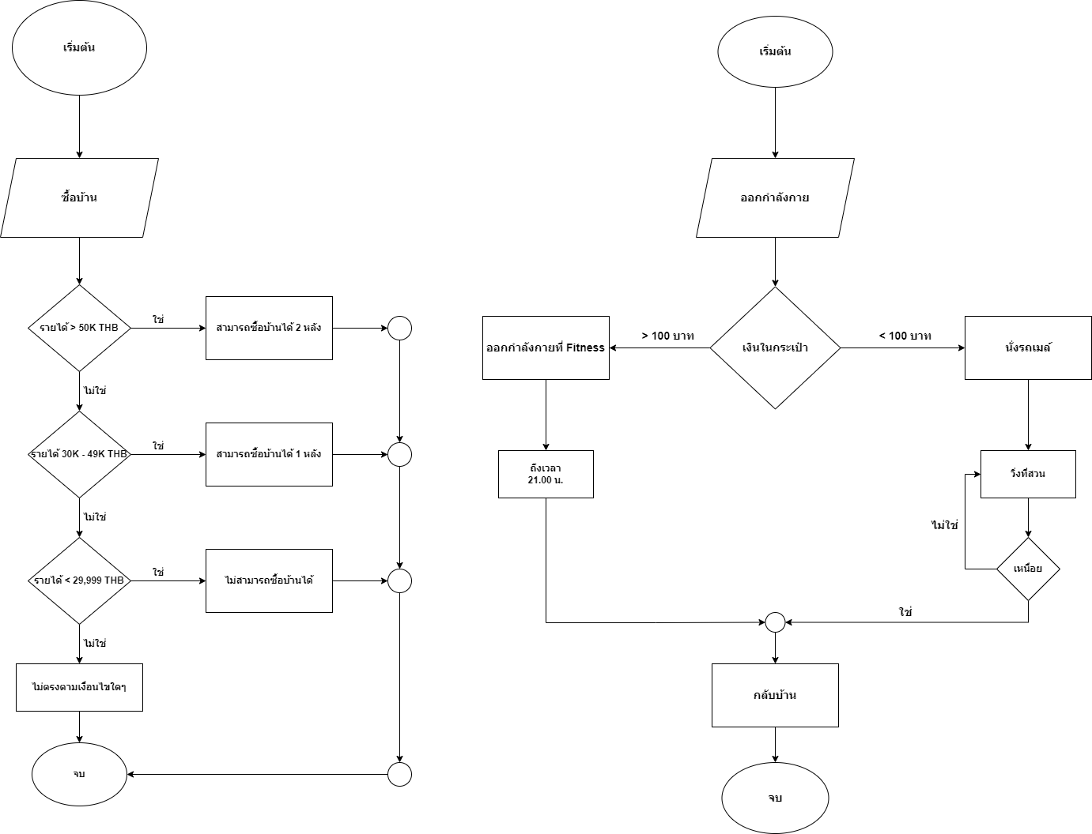
ก่อนแก้

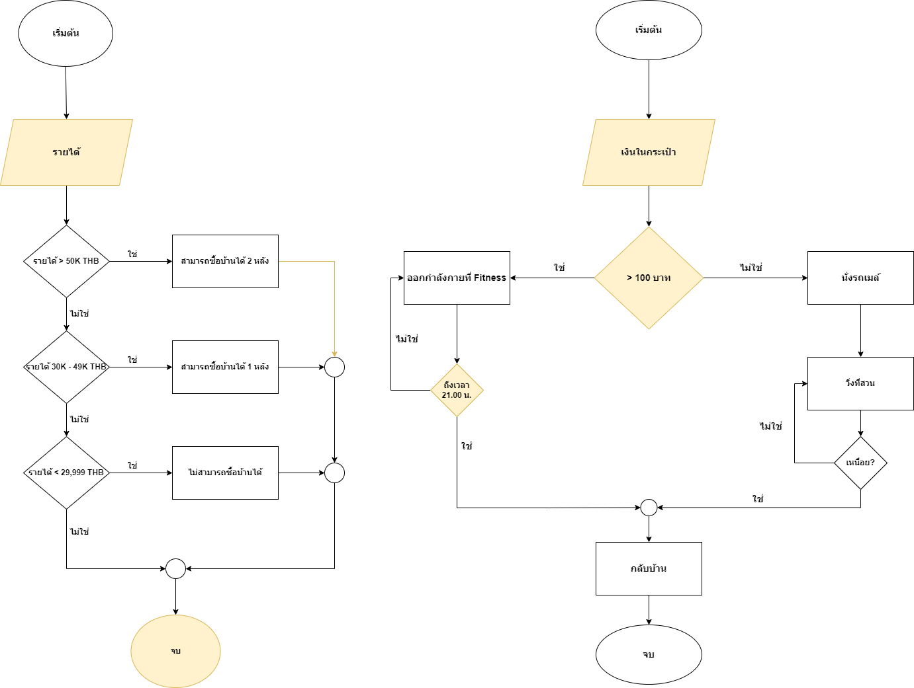
หลังแก้

ตัวอย่างที่ 3 ข้อสอบ Hotel
Project Name : | Hotel Telephone System |  |  |  |  |  | Pass | 5
Create By : |  |  |  |  |  |  | Fail | 4
URL : |  |  |  |  |  |  | Execute | 9
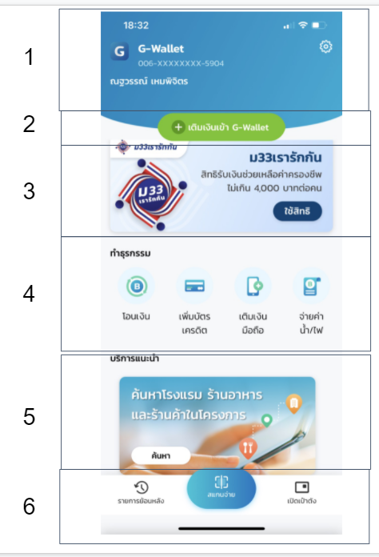
 |  |  |  |  |  |  | Total | 9
Test Case ID | Function | Sub Function | P/N | Data Test | Test Step | Expected Task List Details | Status | Date | Remark

1 | Hotel Telephone System | Default Function | P |  |  | ระบบ Hotel Telephone ประกอบด้วย 3 Function ดังนี้ 1. เบอร์ห้องภายในโรงแรม 2. โทรออกเบอร์ภายนอก 3. บริการเสริมของโรงแรม | Pass | 01/01/2024
2 | เบอร์ห้องภายในโรงแรม | ตรวจสอบการโทรเบอร์ภายใน ห้อง 201-500 | P | เบอร์ภายใน: 201 เบอร์ภายใน: 412 เบอร์ภายใน: 500 | 1. ยกหูโทรศัพท์ 2. กดเบอร์ภายใน | ระบบสามารถต่อสายไปยังห้องที่ต้องการได้ | Fail
3 | เบอร์ห้องภายในโรงแรม | ตรวจสอบการโทรเบอร์ที่นอกเหนือจากระบบกำหนด | N | เบอร์โทรศัพท์: 2 เบอร์โทรศัพท์: 20 เบอร์โทรศัพท์: 509 | 1. ยกหูโทรศัพท์ 2. กดเบอร์ | ระบบมีข้อความเสียงเเจ้งเตือนว่า "ไม่พบหมายเลขที่ท่านเรียก กรุณากดหมายเลขใหม่อีกครั้ง หรือกด 0 เพื่อติดต่อ Operator " | Pass
4 | โทรออกเบอร์ภายนอก | โทรออกเบอร์ภายนอก โดยการกด 9 ก่อน | P | กดเบอร์: 9 กดเบอร์โทรศัพท์: 0993458421 | 1. ยกหูโทรศัพท์ 2. กดเบอร์ 9 3. กดเบอร์โทรศัพท์ | สามารถต่อสายไปยังเบอร์ภายนอกได้ | Fail
5 | โทรออกเบอร์ภายนอก | โทรออกเบอร์ภายนอก โดยการไม่กดหมายเลข 9 ก่อน | N | กดเบอร์โทรศัพท์: 0993458421 | 1. ยกหูโทรศัพท์ 2. กดเบอร์โทรศัพท์ | ระบบมีข้อความเสียงเเจ้งเตือนว่า "ไม่พบหมายเลขที่ท่านเรียก กรุณากดหมายเลขใหม่อีกครั้ง หรือกด 0 เพื่อติดต่อ Operator " | Pass
6 | บริการเสริมของโรงแรม | ตรวจสอบกด 0 เพื่อติดต่อ Operator | P | หมายเลขภายใน: 0 | 1. ยกหูโทรศัพท์ 2. กดหมายเลขภายใน | ระบบทำการต่อสายไปยัง Operator | Fail
7 | บริการเสริมของโรงแรม | ตรวจสอบกด 7 เพื่อติดต่อ Room Service | P | หมายเลขภายใน: 7 | 1. ยกหูโทรศัพท์ 2. กดหมายเลขภายใน | ระบบทำการต่อสายไปยัง Room Service | Pass
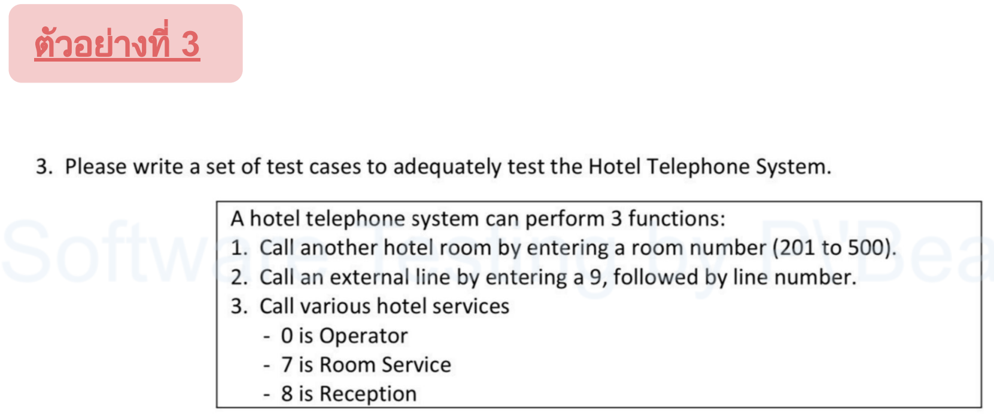
8 | บริการเสริมของโรงแรม | ตรวจสอบกด 8 เพื่อติดต่อ Reception | P | หมายเลขภายใน: 8 | 1. ยกหูโทรศัพท์ 2. กดหมายเลขภายใน | ระบบทำการต่อสายไปยัง Reception | Fail
9 | บริการเสริมของโรงแรม | ตรวจสอบกรณีที่ติดต่อ Hotel Service แล้วสายเต็ม | N | หมายเลขภายใน: 8 | 1. ยกหูโทรศัพท์ 2. กดหมายเลขภายใน | ระบบมีข้อความเสียงเเจ้งเตือนว่า "คู่สายไม่ว่าง กรุณารอสักครู่ หรือกดหมายเลขอื่น ที่ท่านต้องการ" | Pass

ตัวอย่างเพิ่มเติม หน้าระบุ Pin
Project Name : เป๋าตัง |  |  |  |  |  |  | Pass | 3
Created By : |  |  |  |  |  |  | Fail | 6
URL : |  |  |  |  |  |  | Execute | 9
 |  |  |  |  |  |  | Total | 9

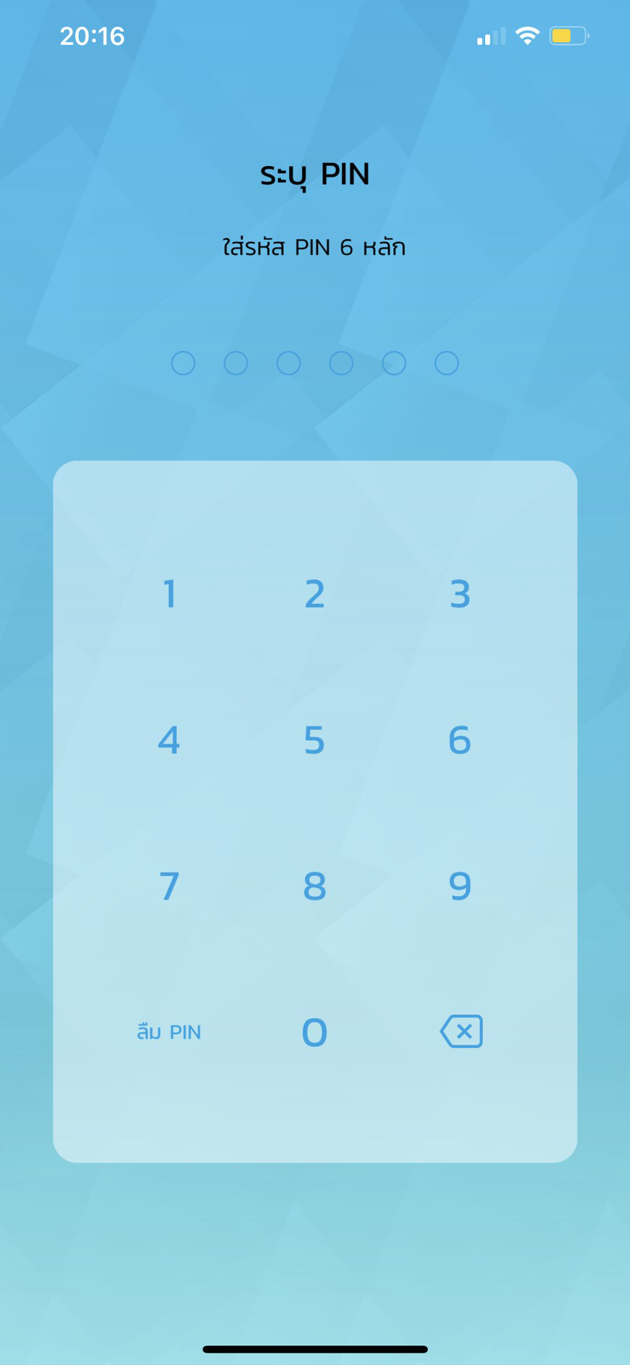
No | Function | Sub Function | P/N | Data Test | Test Step | Expected Details | Status | Date | Remark

1 | ระบุ PIN | Default Data, Default page | P |  | 1. กดปุ่ม application เป๋าตัง | เมื่อทำการกดปุ่ม app เป๋าตัง ระบบจะเข้าสู่หน้าจอ "ระบุ Pin" โดยมีรายละเอียดดังนี้ 1. แสดงข้อความ "ระบุ PIN พร้อมระบุ Pin 6หลัก" 2. แสดงเเป้นตัวเลข 10 ตัว 3. แสดงปุ่ม "ลืม PIN" 4. แสดงปุ่ม "ลบ" | Fail
2 | ระบุ PIN | ระบุ PIN ที่มีการลงทะเบียนไว้ | P | PIN : 123456 (ที่มีการลงเบียนไว้) | 1. กดปุ่ม application เป๋าตัง 2. ระบุ PIN 6หลัก | เมื่อทำการระบุ PIN 6 หลัก ระบบจะเข้าสู่หน้าจอ "เป๋าตัง" | Fail
3 | ระบุ PIN | ระบุ PIN ที่ไม่มีการลงทะเบียนไว้ | N | PIN : 555555 | 1. กดปุ่ม application เป๋าตัง 2. ระบุ PIN 6หลัก | เมื่อทำการระบุ PIN 6 หลัก ที่ไม่มีการลงทะเบียนไว้ ระบบจะแสดงข้อความแจ้งเตือนว่า "คุณระบุPIN ไม่ถูกต้อง กรุณาระบุอีกครั้ง" | Fail
4 | ระบุ PIN | ระบุ PIN ที่ไม่มีการลงทะเบียนไว้ (ระบุPIN เกินที่กำหนด) | N | PIN1 : 5555555 PIN2 : 5554455 PIN3 : 5555655 (ที่ไม่มีการลงเบียนไว้) | 1. กดปุ่ม application เป๋าตัง 2. ระบุ PIN 6หลัก (จำนวน 3 ครั้ง) | เมื่อทำการระบุ PIN 6 หลัก ที่ไม่มีการลงทะเบียนไว้ เกินที่ระบบกำหนดไว้ (3ครั้ง) ระบบจะแสดงข้อความเเจ้งเตือนว่า "คุณทำการกรอกผิดเกิน 3 ครั้ง กรุณาติดต่อ ธนาคารที่ลงทะเบียนไว้" | Pass
5 | ลืม PIN | กดปุ่ม "ลืม PIN" | P |  | 1. กดปุ่ม application เป๋าตัง 2. กดปุ่ม "ลืมPIN" | เมื่อทำการกดปุ่ม "ลืม PIN" ระบบจะเข้าสู่หน้าจอให้ระบุเบอร์โทรศัพท์เพื่อยืนยันตัวต้น โดยมีรายละเอียดดังนี้ 1. แสดงช่องให้ระบุหมายเลขโทรศัพท์ 2. แสดงปุ่ม กดส่ง OTP 3. แสดงช่องระบุหมายเลข OTP | Pass
6 | ลืม PIN | กดปุ่ม "ลืม PIN" (การยืนยันตัวตน) |  | 1. ระบุหมายเลขโทรศัพท์ : XXXXXXXXXX 2. ระบุ OTP ที่ได้รับจากระบบ : XXXXXX | 1. กดปุ่ม application เป๋าตัง 2. กดปุ่ม "ลืมPIN" 3. ระบุหมายเลขโทรศัพท์ 4. กดปุ่มส่ง OTP 5. ระบุหมายเลข OTP ที่ได้รับจากระบบ | เมื่อทำการระบุหมายเลขโทรศัพท์ และระบุหมายเลข OTP ที่ได้รับจากระบบอย่างถูกต้อง ระบบจะเข้าสู่หน้าจอ "ระบุ PIN ใหม่" | Fail
7 | ลืม PIN | การยืนยันตัวตน (กรอกหมายเลขโทรศัพท์ไม่ถูกต้อง) |  | 1.ระบุระบุหมายเลขโทรศัพท์ : XXXXXXXXXX | 1. กดปุ่ม application เป๋าตัง 2. กดปุ่ม "ลืมPIN" 3. ระบุหมายเลขโทรศัพท์ 4. กดปุ่มส่ง OTP | เมื่อทำการระบุหมายเลขโทรศัพท์ แต่ระบุหมายเลขไม่ถูกต้อง ระบบจะแสดงข้อความแจ้งเตือนว่า "คุณระบุหมายเลขโทรศัพท์ ไม่ถูกต้อง กรุณาระบุอีกครั้ง" | Pass
8 | ลืม PIN | การยืนยันตัวตน (กรอกOTPไม่ถูกต้อง) |  | 1. ระบุหมายเลขโทรศัพท์ : XXXXXXXXXX 2. ระบุ OTP ที่ได้รับจากระบบ : XXXXXX | 1. กดปุ่ม application เป๋าตัง 2. กดปุ่ม "ลืมPIN" 3. ระบุหมายเลขโทรศัพท์ 4. กดปุ่มส่ง OTP 5. ระบุหมายเลข OTP ที่ได้รับจากระบบ | เมื่อทำการระบุหมายเลขโทรศัพท์ และระบุหมายเลข OTP ที่ได้รับจากระบบ แต่ระบุ OTP ไม่ถูกต้อง ระบบจะแสดงข้อความแจ้งเตือนว่า "รหัส OTP ไม่ถูกต้อง" จะต้องทำการส่งรหัส OTP ใหม่ หรือกรอก OTP อีกครั้ง | Fail
9 | ระบุ PIN | กดปุ่ม "ลบ" |  |  | 1. กดปุ่ม application เป๋าตัง 2. ระบุ PIN 3. กดปุ่มลบตัวเลข | เมื่อทำการกดปุ่มลบตัวเลข ตัวเลขที่กรอกไว้ก่อนหน้า จะหาย ไปและทำการกรอกตัวเลขใหม่ได้ | Fail

